Opdr. 19 Validatie lijst
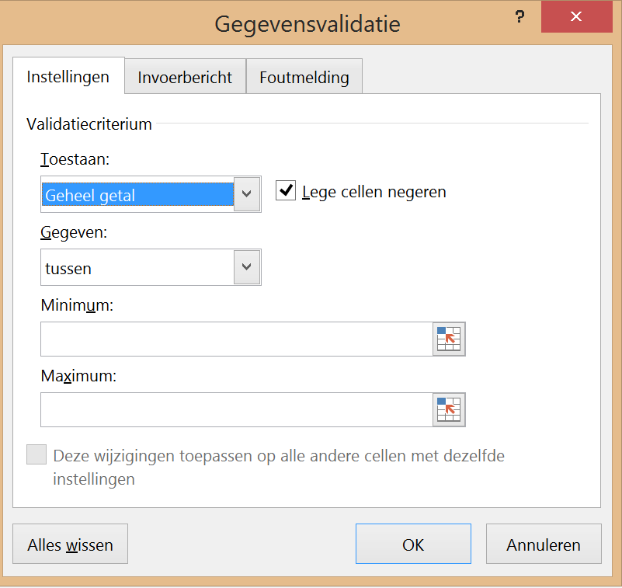
Valideren
Valideren op 3 manieren
Voorbeelden
Getallen | Lijst intern | Eigen lijst
Hier mogen alleen getallen t/m 10 | Waarden uit een lijst in hetzelfde werkblad | Gegevens zelf in de bron typen met ; als scheidingteken
8 | Macaronie | Verkoop

Opdracht: Het valideren wordt hier in drie methodes ingesteld |  |  | Spaghetti
(zie voorbeeld A6, C6 en E6 in Gegevens - Gegevensvalidatie) |  |  | Boerenkool met worst
 |  |  | Soep
Getallen valideren |  |  | Macaroni
Klik in cel A29 waar de gegevens moeten worden uitgeklapt via een pulldown menu |  |  | Chinees
Gegevens - Gegevensvalidatie - Tabblad Instellingen - Geheel getal in 1e Toestaan venster kiezen |  |  | Pizza
Waarden instellen: Gegeven: tussen 1 (minimum) en 10 (maximum) - OK |  |  | Patat
Tabblad Invoerbericht invullen - Titel: Beoordeling, Invoerbericht: Alleen hele getallen invoeren AUB |  |  | BQ
Tabblad Foutmelding - Titel: Beoordeel - Foutbericht: - Alleen getallen onder de 10 gebruiken |  |  | Gourmet
Let Op: Als je de waarden die geldig zijn wijzigt, dan moet je evt. Invoerbericht en Foutbericht ook wijzigen

Bestaande lijst valideren
Gegevens - Gegevensvalidatie - Tabblad Instellingen - Lijst kiezen in 1e Toestaan venster
Daarna gewenste bestaande bron selecteren bv I8 t/m I16

Eigen lijst valideren
Gegevens - Gegevensvalidatie - Tabblad Instellingen - Lijst kiezen in 1e Toestaan venster
Typ alle gewenste onderdelen in het venster gescheiden door een ; (zie voorbeeld)
Opdracht
Getallen | Lijst intern | Eigen lijst
Beoordeling | Kies uw menu | Welke afdeling

